Summary table
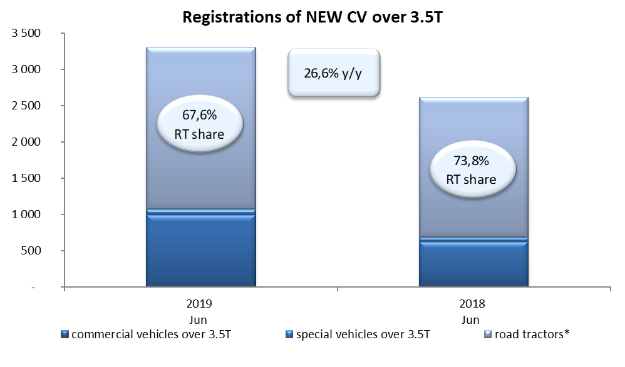
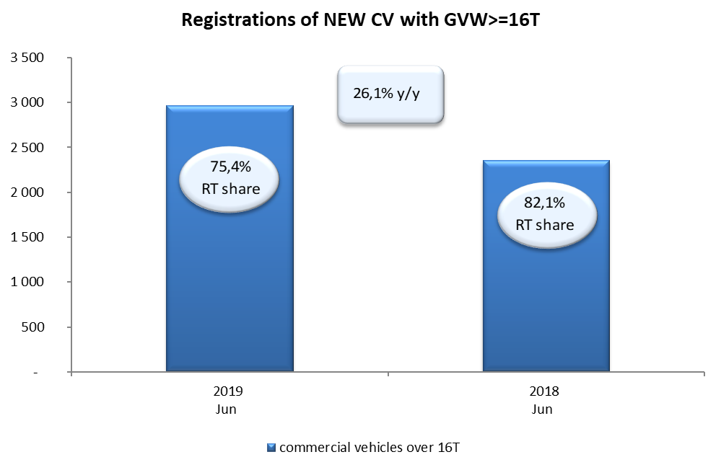
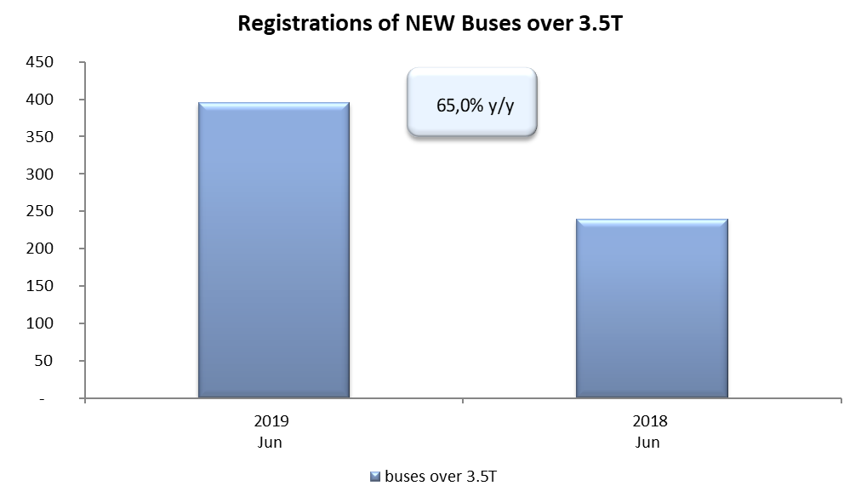
PZPM based on CEP (Ministry of Digital Affairs) |  |  |  |  |  | 06/06/2019
 |  |  |  |  |  | units
FIRST REGISTRATIONS OF NEW COMMERCIAL VEHICLES OVER 3.5T
 | 2019 Jun | 2018 Jun | % change y/y | 2019 Jan - Jun | 2018 Jan - Jun | % change y/y
CV - TOTAL | 3,310 | 2,614 | 26.6% | 16,784 | 15,080 | 11.3%
commercial vehicles over 3.5T | 997 | 628 | 58.8% | 3,842 | 3,365 | 14.2%
special vehicles over 3.5T | 77 | 56 | 37.5% | 348 | 310 | 12.3%
road tractors* | 2,236 | 1,930 | 15.9% | 12,594 | 11,405 | 10.4%
BUSES - TOTAL | 396 | 240 | 65.0% | 1,538 | 1,423 | 8.1%
buses over 3.5T | 396 | 240 | 65.0% | 1,538 | 1,423 | 8.1%
COMMERCIAL VEHICLES - TOTAL | 3,706 | 2,854 | 29.9% | 18,322 | 16,503 | 11.0%
*/ The data does not cover new registrations of domestic producers their own brands

